13労働・社会福祉
労働・社会福祉 76

１３ 労働・社会福祉

 | 国民健康保険の加入率（人数割合） | 13.19 | ％ | (令和7年3月31日現在）
 | 千人当たりの保育園児数 | 33.03 | 人 | (令和7年4月1日現在）
 | 人口千人当たりの生活保護受給人数 | 9.03 | 人 | (令和6年度）

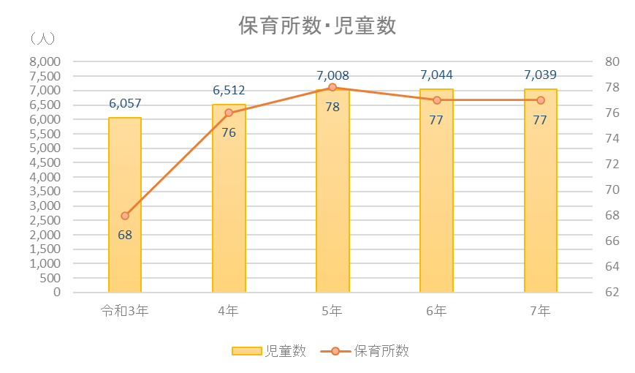

※保育所数・児童数は、小規模保育事業所及び幼保連携型認定こども園分を除く。

